Sheet1
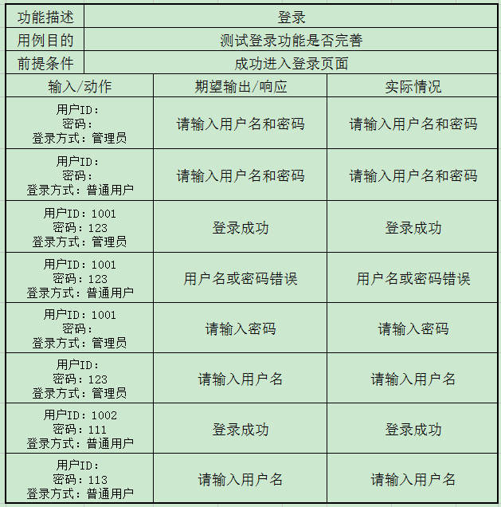
功能描述 | 登录
用例目的 | 测试登录功能是否完善
前提条件 | 成功进入登录页面
输入/动作 |  | 期望输出/响应 | 实际情况
用户ID： 密码： 登录方式：管理员 |  | 请输入用户名和密码 | 请输入用户名和密码
用户ID： 密码： 登录方式：普通用户 |  | 请输入用户名和密码 | 请输入用户名和密码
用户ID：1001 密码：123 登录方式：管理员 |  | 登录成功 | 登录成功
用户ID：1001 密码：123 登录方式：普通用户 |  | 用户名或密码错误 | 用户名或密码错误
用户ID：1001 密码： 登录方式：管理员 |  | 请输入密码 | 请输入密码
用户ID： 密码：123 登录方式：管理员 |  | 请输入用户名 | 请输入用户名
用户ID：1002 密码：111 登录方式：普通用户 |  | 登录成功 | 登录成功
用户ID： 密码：113 登录方式：普通用户 |  | 请输入用户名 | 请输入用户名

功能描述 | 管理员增加用户
用例目的 | 测试管理员增加用户功能是否完善
前提条件 | 成功登录管理员页面
输入/动作 |  | 期望输出/响应 | 实际情况
姓名： 卡号： 性别： 部门： |  | 用户名不能为空 | 用户名不能为空
姓名：小王 卡号： 性别： 部门： |  | 卡号不能为空 | 卡号不能为空
姓名：小王 卡号：1002 性别： 部门： |  | 卡号已存在 | 卡号已存在
姓名：小王 卡号：1055 性别： 部门： |  | 添加成功 | 添加成功
姓名：小王 卡号：5555 性别：男 部门：财务 |  | 添加成功 | 添加成功
姓名：1234 卡号：abcd 性别： 部门： |  | 卡号为数字 | 卡号为数字

功能描述 | 管理员删除用户
用例目的 | 测试管理员删除用户功能是否完善
前提条件 | 成功登录管理员页面
输入/动作 |  | 期望输出/响应 | 实际情况
姓名：小王 卡号：1001 性别：男 部门：财务 |  | 卡号重复 | 卡号重复
姓名：小王 卡号：1002 性别： 部门： |  | 卡号重复 | 卡号重复
姓名： 卡号：1004 性别：男 部门：财务 |  | 用户名不能为空 | 用户名不能为空
姓名：小王 卡号： 性别：男 部门：财务 |  | 卡号不能为空 | 卡号不能为空

功能描述 | 用户修改密码
用例目的 | 测试用户修改密码功能
前提条件 | 用户成功登录用户界面
新密码：123 再次输入：123 |  | 修改成功 | 修改成功
新密码：abc 再次输入：abc |  | 修改成功 | 修改成功
新密码：123 再次输入：abc |  | 两次密码不一致 | 两次密码不一致
新密码：abcdefghijklmnopq 再次输入：123456 |  | 超过密码长度限制 | 超过密码长度限制
新密码：1234567891234567 再次输入：1234567891234567 |  | 修改成功 | 修改成功
新密码： 再次输入：

功能描述 | 管理员获取所有用户
用例目的 | 测试管理员获取用户功能
前提条件 | 管理员成功登录管理员界面

